Sheet1
Xây dựng chiến lược giao dịch cho GBPUSD theo Bollinger band nâng cao

 | Công cụ
 |  | Bollinger band

 | Đường giá nói lên tất cả

 | Chiến lược
 |  | Canh BUY
 |  | Khung thời gian H1

 | Ta chỉ quan tâm đến việc giá phản ứng với đường biên trên/dưới của Bollinger band như thế nào để đưa ra quyết định nên BUY hay SELL
 | Trong tài liệu này ta chỉ quan tấm đến BUY thôi, SELL cũng tương tự

 | Với phương pháp này ta phải canh đường giá khi tiếp xúc với biên của Bollinger band để tìm điểm vào lệnh
 | Với việc canh BUY nên ta sẽ quan tâm đến biên dưới của Bollinger band

 | Thực ra biên của Bollinger band nó như một keylevel động
 | Thực tế ta phải quan tâm đến Keylevel tĩnh(những đỉnh đáy hình thành trước đó) và keylevel động(biên Bollinger band)

 | Ta sẽ chờ giá chạm vào biên dưới của Bollinger band
 | Chờ cây nến vàng đầu tiên xuất hiện
 | Nếu nến vàng này không phá qua keylevel gần nhất thì ta sẽ vào lệnh BUY
 | Khi giá cắt qua đường cơ sở của Bollinger band thì ta sẽ dịch stoploss lên trên điểm entry vài pip để nếu bị quét thì không bị lỗ do dãn spread
 | Nếu nến vàng phá qua keylevel gần nhất hoặc đâm sâu xuống dưới Bollinger band thì bỏ qua
 | Takeprofit
 | Cũng tương tự như canh BUY
 | Ta sẽ chờ giá phản ứng với biên trên của Bollinger band như thế nào để đặt takeprofit
 | Khi giá đi đến biên trên của Bollinger band
 | Nếu nến đỏ xuất hiện mà không phá mạnh qua biên trên thì ta sẽ đặt lệnh takeprofit ở cái đỉnh đó
 | Nếu giá phá qua biên trên của Bollinger band thì ta chờ cây nến đỏ đầu tiên xuất hiện thì cắt lệnh

 | Tương tự với việc xác định các keylevel và xem giá phản ứng như nào với các keylevel
 | Trong giao dịch phải quan tâm đến cả Keylevel tĩnh(những đỉnh đáy hình thành trước đó) và keylevel động(biên Bollinger band)

 | Chúng ta phải kiên nhẫn chờ đợi như những con thú đang rình mồi
 | Thấy điểm vào đẹp là phải tấn công một cách dứt khoát
 | Nếu không khi con mồi chạy thoát thì chúng ta chỉ còn có thế đứng nhìn

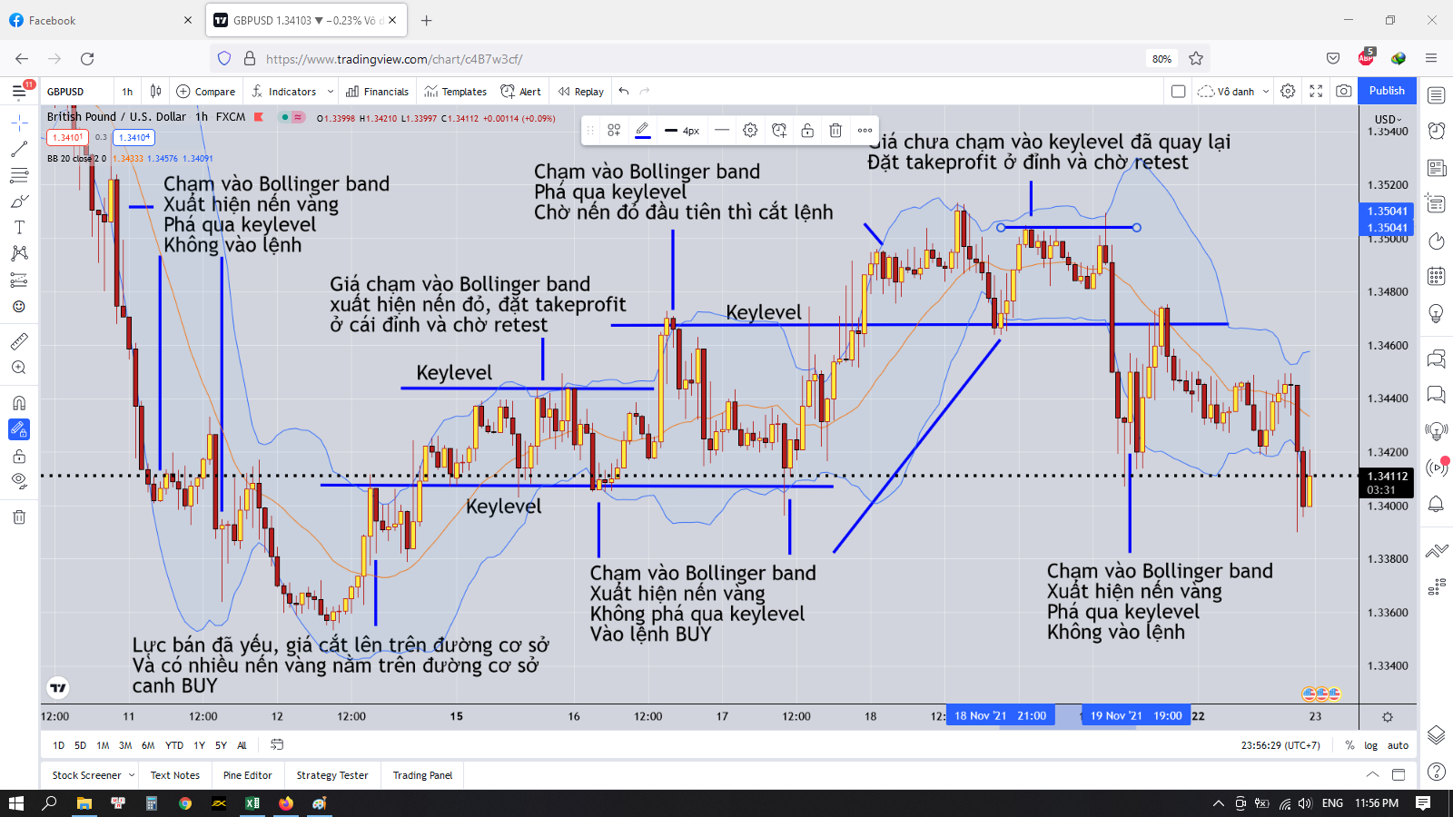

 | Điều quan trọng là xác định chuẩn keylevel và xem giá phản ứng như thế nào đối với keylevel để có thể vào entry hay takeprofit
 | Bollinger band chỉ là một công cụ hỗ trợ thêm để nhìn cho trực quan thôi, cốt lõi là keylevel

 | Vì sao khi giá chạm vào biên trên của Bollinger band hay phá qua Bollinger band mà xuất hiện nến đỏ thì phải tìm cách chốt lời ngay
 | Do khi đó lực mua mạnh, tính thanh khoản cao, khi bên bán đủ mạnh và thắng bên mua thì sẽ xuất hiện nến màu đỏ
 | Do đó lúc này sẽ phải rời khỏi thị trường ngay để bảo toàn lợi nhuận

 | Ta có thể nhìn vào hai lần giá chạm vào biên Bollinger band liên tiếp đẻ có thể đoán được lực mua hay bán còn đủ mạnh hay không

 | Cách vào lệnh có lợi nhuận
 | Khi giá chạm vào biên Bollinger band và hình thành mô hình như setup
 | Ta sẽ vào lệnh theo cách sau

 | Chia volume ra làm 3
 | Giả sử ta đánh 0.03lot thì chia ra làm 3 lệnh 0.01 lot
 | Lệnh thứ 1 ta sẽ đặt takeprofit ở đường cơ sở Bollinger band
 | Lệnh thứ 2 ta sẽ đặt takeprofit ở cái đỉnh gần nhất
 | Lệnh thứ 3 ta sẽ đặt takeprofit ở bên ngoài Bollinger band

 | Khi giá quét đến đường cơ sở Bollinger band thì lệnh thứ 1 chốt lời
 | Ta dời stoploss của lệnh thứ 2 và thứ 3 lên trên điểm entry vài pip
 | và ta cứ để như thế thôi
 | Nếu gặp may thì giá sẽ quét qua điểm profit của lệnh thứ 2 và thứ 3
 | Nếu không may thì giá sẽ quét ngược lại thì ta ít nhất sẽ ăn được 1 lệnh đầu tiên

